Postman
Postman
https://dummyjson.com/
Datos de ejecución
Responsable | Darwin Steven Tinoco |  | Fecha de ejecución | 08/10/2026
Ambiente | Publico | Versión / build | 1
Herramienta | Postman
Observaciones | Se debe verificar el funcionanmiento de la API DummyJSON
Caso 1. Login exitoso
Solicitud | POST /auth/login { "username": "emilys", "password": "emilyspass" }
Pasos | 1. Crear la petición POST /auth/login en Postman. 2. Enviar el JSON con las credenciales indicadas. 3. Revisar el código de respuesta y el token recibido.
Resultado esperado | passed El status code es 200 passed La respuesta contiene un token passed La respuesta contiene datos del usuario
Resultado real | passed El status code es 200 passed La respuesta contiene un token passed La respuesta contiene datos del usuario
Estado | Aprobada
Notas / defectos | No encontrados
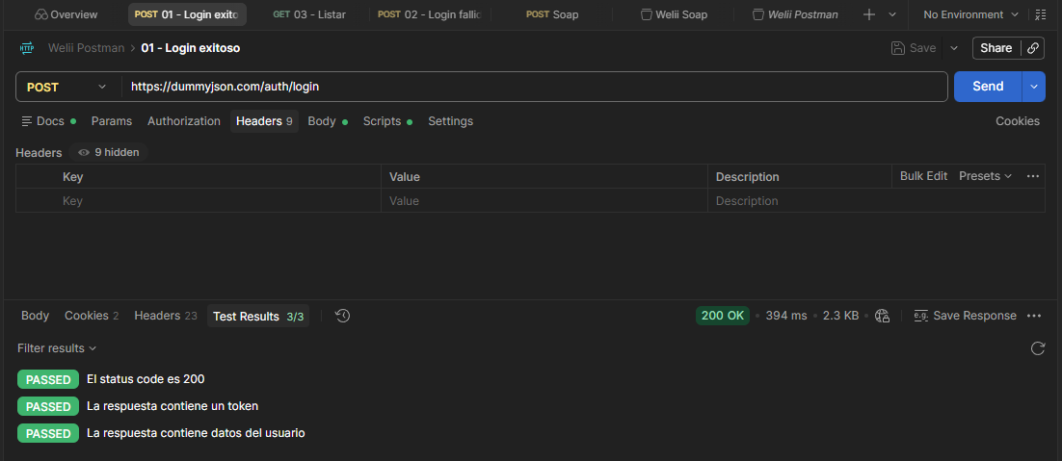 Evidencia
Caso 2. Login fallido
Solicitud | POST /auth/login { "username": "emilys", "password": "clave_incorrecta" }
Pasos | 1. Crear la misma petición de login. 2. Enviar la contraseña incorrecta. 3. Revisar el código HTTP, el mensaje y que no se reciba un token válido.
Resultado esperado | passed El status code es 400 passed Se informa el error de autenticación passed No se devuelve un token de acceso
Resultado real | passed El status code es 400 passed Se informa el error de autenticación passed No se devuelve un token de acceso
Estado | Aprobada
Notas / defectos | No encontrados
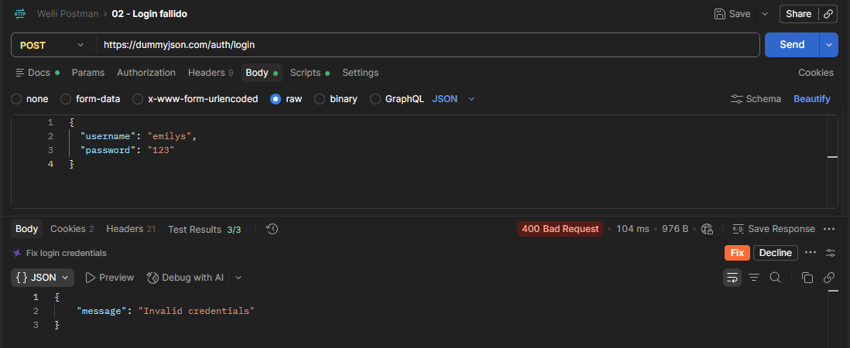 Evidencia
Caso 3. Listar productos
Solicitud | GET /products
Pasos | 1. Crear y enviar la petición GET /products. 2. Revisar el código de respuesta. 3. Comprobar que products sea una lista con registros y revisar los datos de un producto.
Resultado esperado | passed El status code es 200 passed La respuesta contiene una lista de productos passed Los productos tienen la estructura esperada passed La paginación tiene la estructura correcta
Resultado real | passed El status code es 200 passed La respuesta contiene una lista de productos passed Los productos tienen la estructura esperada passed La paginación tiene la estructura correcta
Estado | Aprobada
Notas / defectos | No encontrados
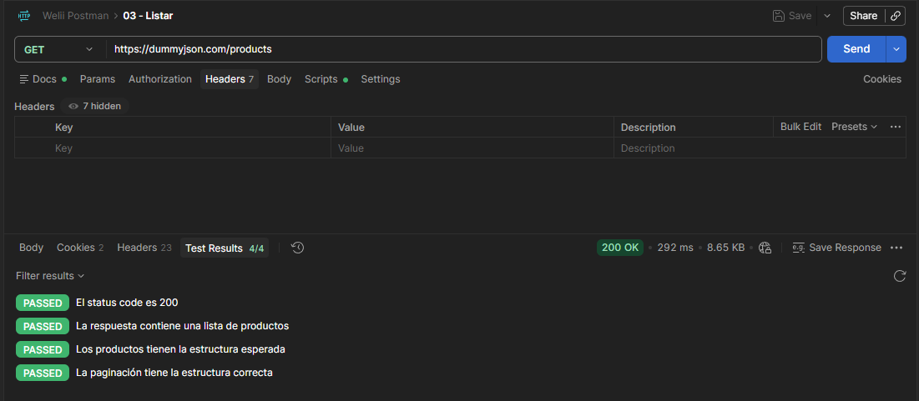 Evidencia

SOAP
Pruebas del servicio SOAP
http://www.dneonline.com/calculator.asmx
Datos de ejecución
Responsable | Darwin Steven Tinoco |  | Fecha de ejecución | 08/10/2026
Ambiente | Publico | Versión / build | 1
Herramienta | Cliente SOAP
Observaciones | Se debe verificar el funcionanmiento de la API Dumm
Caso 1. Sumar 5 + 3
Datos | Operación: Add intA = 5 | intB = 3
Pasos | 1. Abrir el servicio desde el WSDL. 2. Seleccionar Add y enviar intA=5 e intB=3. 3. Revisar el XML de respuesta.
Resultado esperado | passed El status HTTP es 200 passed La respuesta contiene AddResult passed El resultado de la suma es 8
Resultado real | passed El status HTTP es 200 passed La respuesta contiene AddResult passed El resultado de la suma es 8
Estado | Aprobada
Notas / defectos | No encontrados
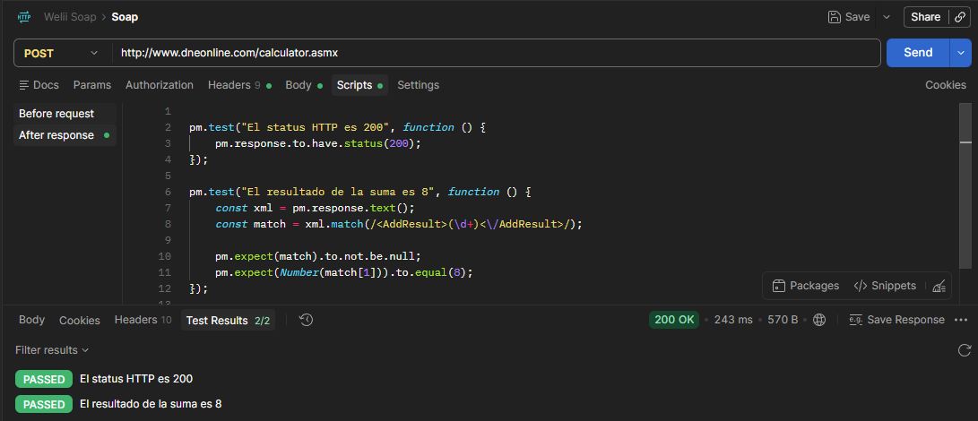 Evidencia
Caso 2. Enviar dato inválido
Datos | Operación: Add intA = 5 | intB = hjg
Pasos | 1. Preparar la solicitud Add. 2. Enviar abc como valor de intB. 3. Revisar el mensaje de error o SOAP Fault recibido.
Resultado esperado | passed El servicio rechaza la solicitud passed La respuesta contiene un error SOAP passed No se devuelve un resultado válido
Resultado real | passed El servicio rechaza la solicitud passed La respuesta contiene un error SOAP passed No se devuelve un resultado válido
Estado | Aprobada
Notas / defectos | No encontrados
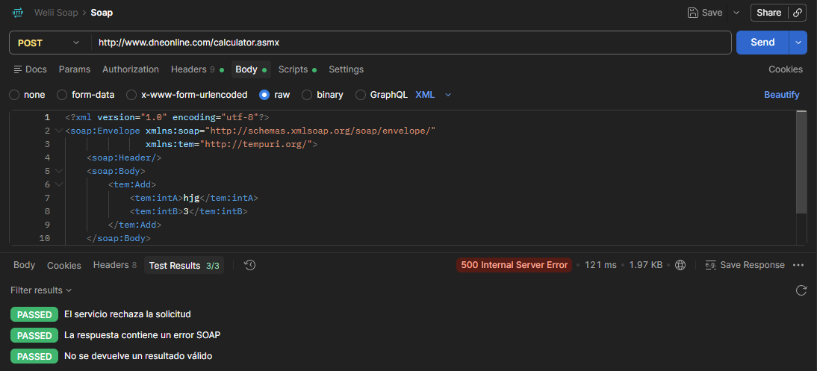 Evidencia

Playwright
Pruebas web con Playwright
https://www.saucedemo.com/

Datos de ejecución
Responsable | Darwin Steven Tinoco |  | Fecha de ejecución | 08/10/2026
Ambiente | publico | Versión / build | 1
Herramienta | Playwright
Observaciones | Se requiere probar los escenearios propuestos de manera automatica con la herramienta playwright
Caso 1. Login exitoso
Datos | Usuario: standard_user Contraseña: secret_sauce
Pasos | 1. Abrir saucedemo.com con Playwright. 2. Completar usuario y contraseña. 3. Hacer clic en Login y comprobar que carga el inventario.
Resultado esperado | El usuario accede a la pantalla de inventario y puede ver los productos.
Resultado real | El usuario accede a la pantalla de inventario y puede ver los productos.
Estado | Sin ejecutar
Notas / defectos | No encontrados
Evidencia
Caso 2. Login fallido
Datos | Usuario: standard_user Contraseña: clave_incorrecta
Pasos | 1. Abrir el inicio de sesión. 2. Ingresar la contraseña incorrecta. 3. Hacer clic en Login y comprobar el mensaje.
Resultado esperado | Se muestra un mensaje de error, permanece en el login y no accede al inventario.
Resultado real | Se muestra un mensaje de error, permanece en el login y no accede al inventario.
Estado | Aprobada
Notas / defectos | No encontrados
Evidencia | 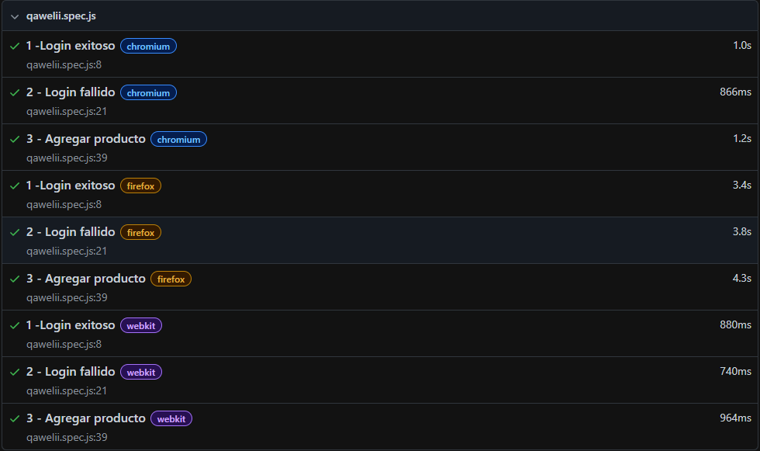
Caso 3. Agregar producto al carrito
Datos | Usuario: standard_user / secret_sauce Producto: Sauce Labs Backpack
Pasos | 1. Iniciar sesión en una sesión nueva. 2. Agregar Sauce Labs Backpack al carrito. 3. Abrir el carrito y comprobar el contador y el producto.
Resultado esperado | El carrito muestra 1 producto y aparece Sauce Labs Backpack en su contenido.
Resultado real | El carrito muestra 1 producto y aparece Sauce Labs Backpack en su contenido.
Estado | Aprobada
Notas / defectos | No encontrados
Evidencia

